Hoja 1
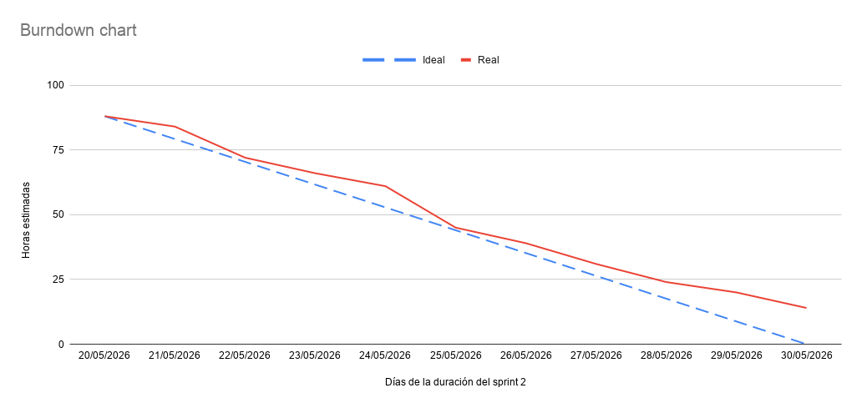
Fecha | Ideal (Horas) | Real (Horas)
20/05/2026 | 88 | 88
21/05/2026 | 79.2 | 84
22/05/2026 | 70.4 | 72
23/05/2026 | 61.6 | 66
24/05/2026 | 52.8 | 61
25/05/2026 | 44 | 45
26/05/2026 | 35.2 | 39
27/05/2026 | 26.4 | 31
28/05/2026 | 17.6 | 24
29/05/2026 | 8.8 | 20
30/05/2026 | 1.9895196601E-13 | 14

